大学生竞赛
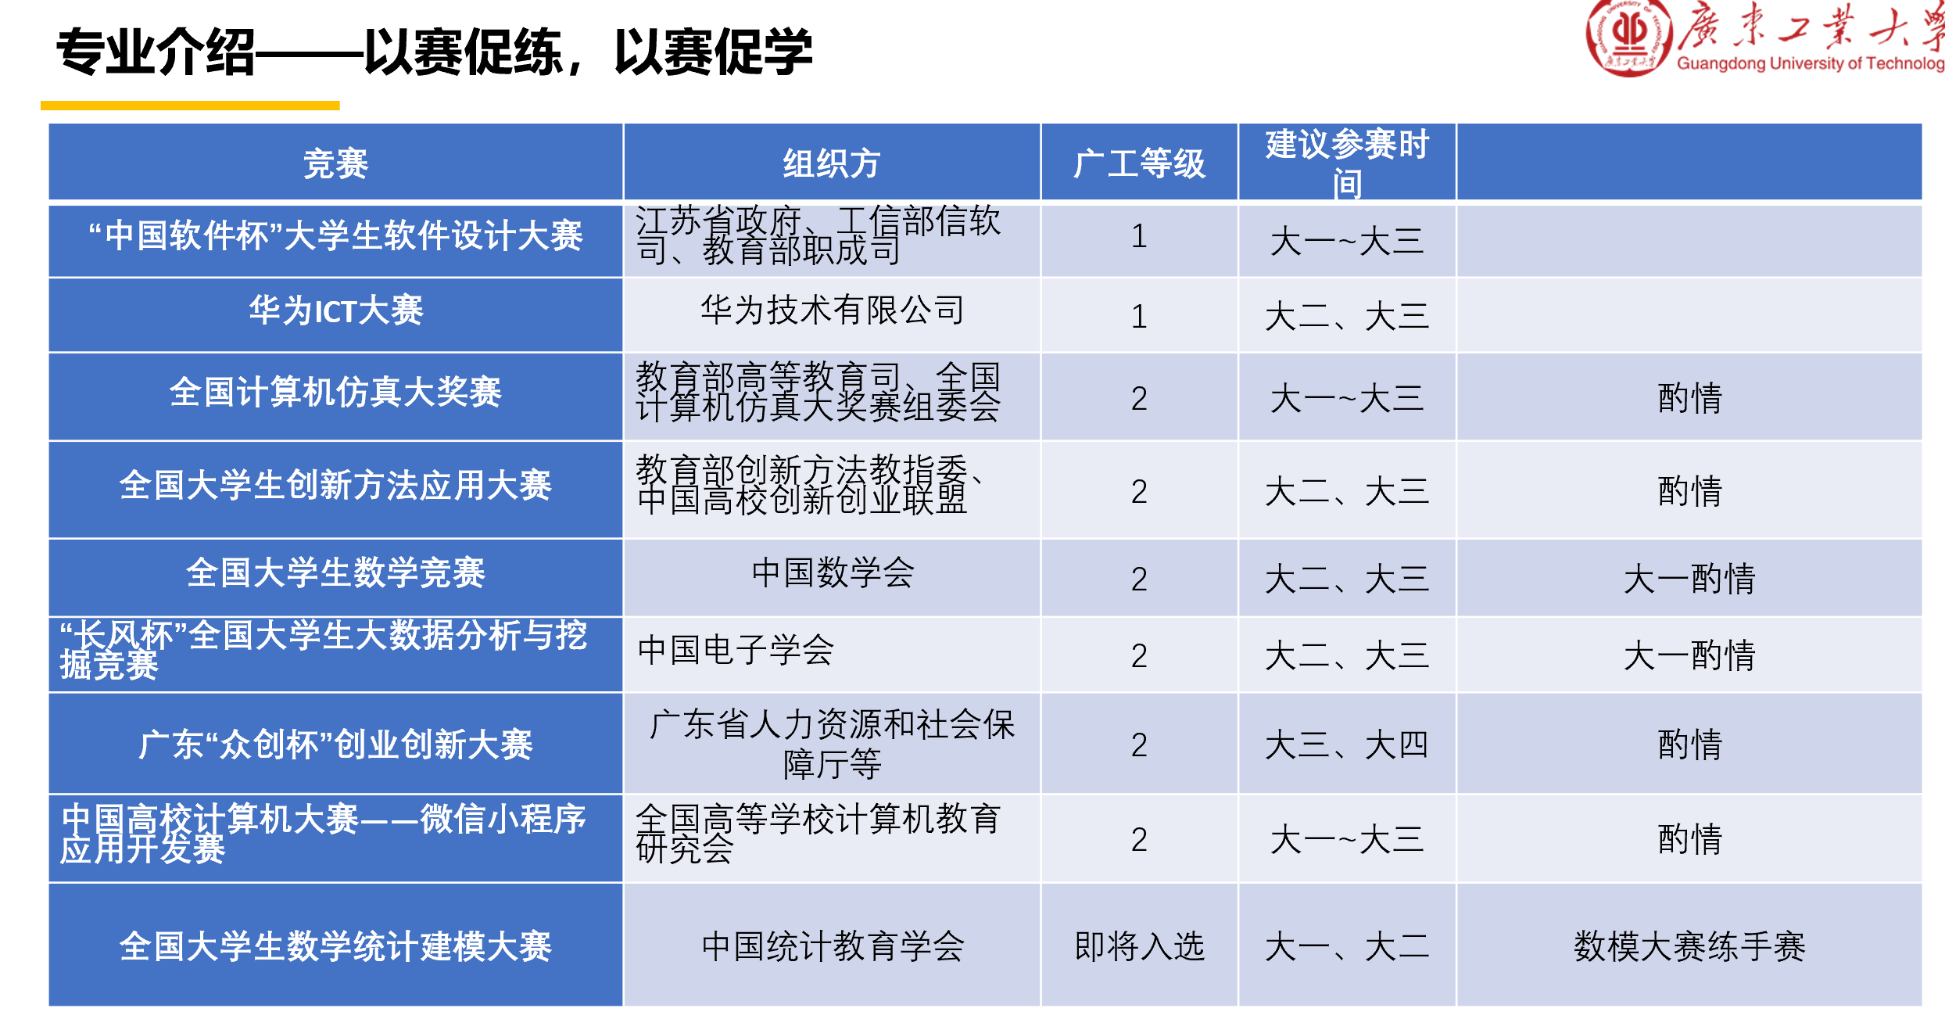
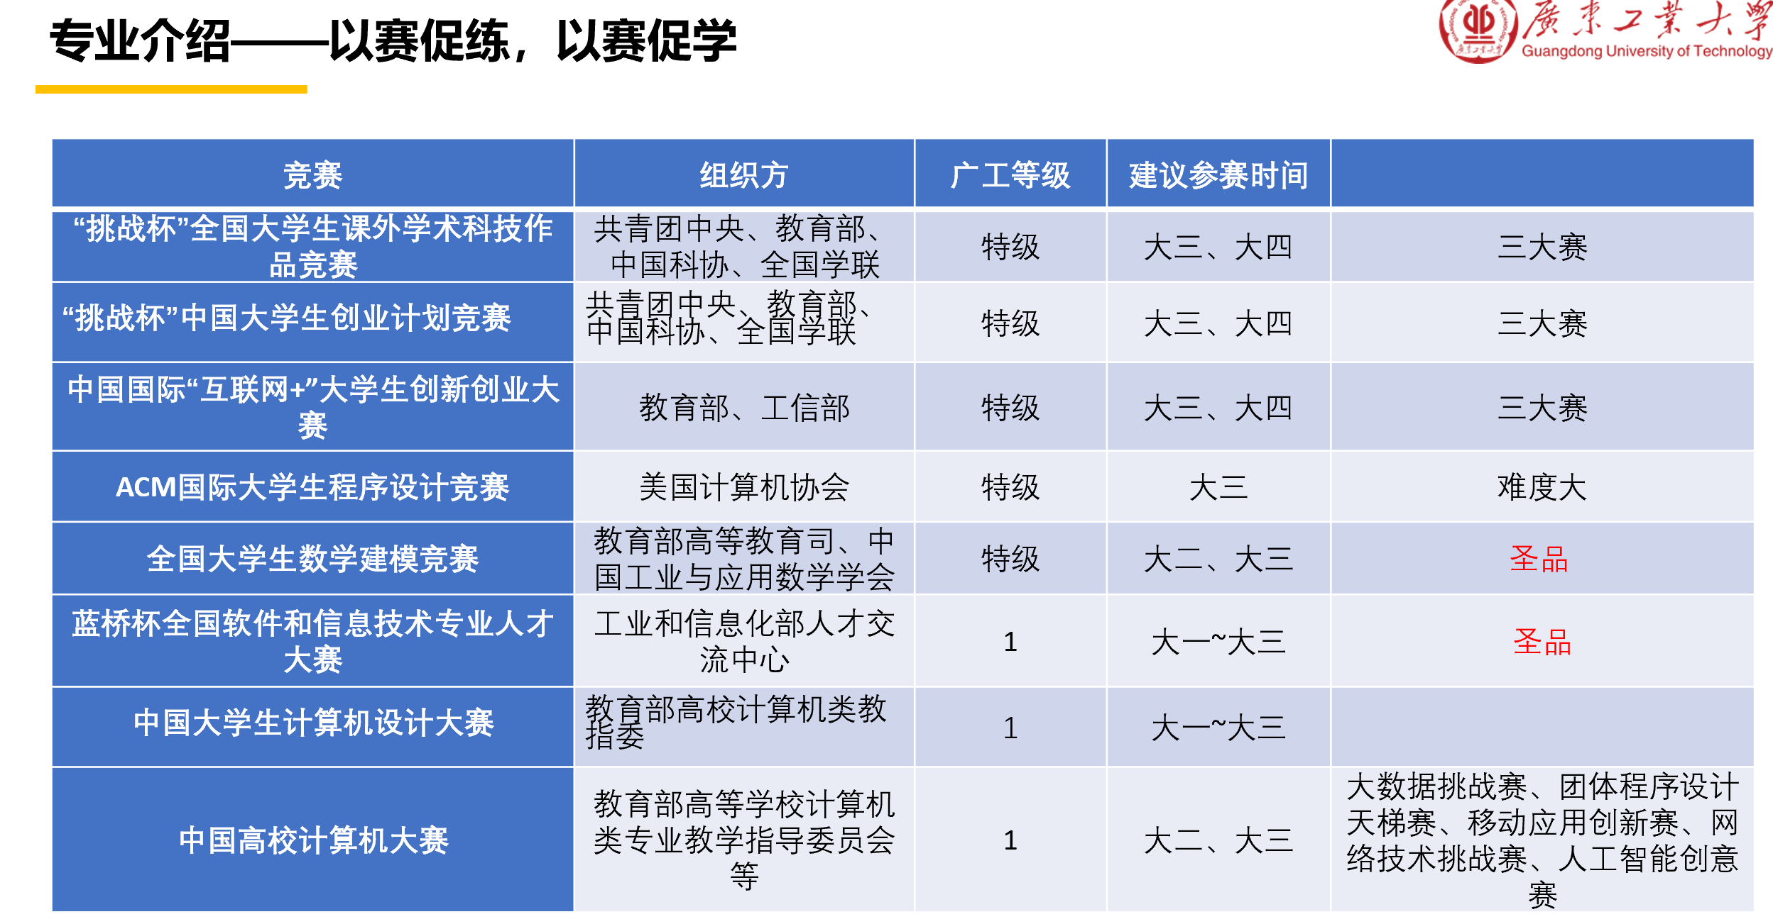
竞赛名称 | 省赛/分区赛报名时间 | 省赛/分区赛比赛时间 | 国赛报名时间 | 国赛比赛时间 | 球赛比赛时间
挑战杯”全国大学生课外学术科技作 品竞赛 |  | 4-5月 | 6月 | 7月初评 8月复评 9月决赛
“挑战杯”中国大学生创业计划竞赛 |  | 6-9月中旬 |  | 11月
中国国际“互联网+”大学生创新创业大 赛 | 4-8月 | 6-8月 |  | 10月下旬
ACM国际大学生程序设计竞赛 | 比赛前7天截至 | 9-12月 | 比赛前7天截至 | 3-5月
全国大学生数学建模竞赛 |  |  | 8-9月 | 9月中旬
蓝桥杯全国软件和信息技术专业人才 大赛 | 11月-3月 | 4月 |  | 5月
中国大学生计算机设计大赛（一级） | 2-4月 | 4月-5月 | 5月 | 7月中旬-8月下旬
中国高校计算机大赛（一级） | 8月 |  | 9-10月 | 11月下旬
“中国软件杯”大学生软件设计大赛 | 3-5月 | 7月 |  | 8月
华为ICT大赛（一级） | 10-11月 | 11-1月 |  | 3月 | 5月
全国计算机仿真大奖赛 |  |  | 2-3月 | 6月
全国大学生创新方法应用大赛 | 8-9月 | 9-10月 |  | 11月下旬
全国大学生数学竞赛 | 10月中旬前 | 11月 |  | 3-4月
“长风杯”全国大学生大数据分析与挖掘竞赛 | 5月中旬-6月 | 6-7月 | 7月 | 9月
广东“众创杯”创业创新大赛 | 8-9月 | 10-11月
中国高校计算机大赛--微信小程序应用开发赛 | 3-6月 | 4-6月 | 7-8月 | 8月下旬-9月上旬
全国大学生数学统计建模大赛 | 2-3月 | 6月 |  | 8月

